パスワード
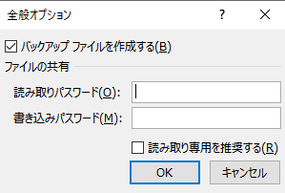
パスワード
 | ブックの保護と保存する際の設定がある

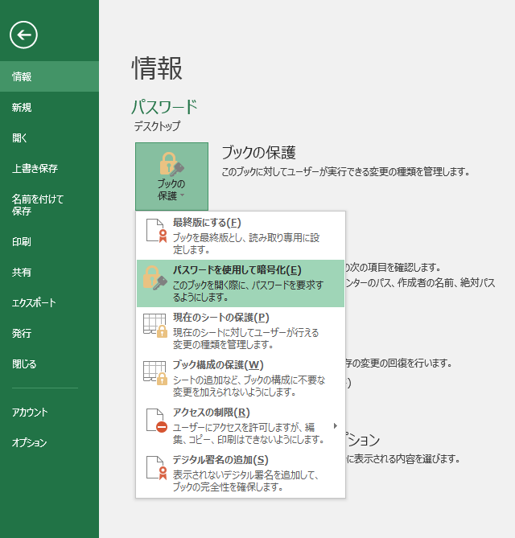
 |  | ブックの保護 |  | 保存する際
 |  |  | ファイルを開く際のパスワードを設定できる(開くと書き込み可能となる) |  | 読み取り専用と書き込み専用で設定できる
 |  |  |  |  | 読み取り書き込みを同じパスワードにしても2回入力が必要
 |  |  |  |  | 空白で無効にできる

 |  |  |  |  | 読み取り専用を推奨にすると起動時に読取りモードで開くよう促される

 |  |  |  |  | ◆誰でも閲覧可能、入力は制限の場合 書き込み専用パスワード設定 ウィンドウが邪魔な時
 |  |  |  |  |  | ファイル右クリックでデフォルト読み取り専用で起動させる
 |  |  |  |  |  | 書き込む場合は、読み取り専用を解除する必要がある

